表1
花木维护部春节鲜花采购报价表1
序号 | 植物名称 | 规 格(cm) | 单位 | 数量 | 全费用单价限价（元） | 全费用单价限价小计（元） | 供应商所报单价（元） | 合价（元） | 备注
1 | 西洋鹃 | 红色，16杯，满杯 | 盆 | 50000 | 2.6 | 130000 |  |  | 中盛花期，开花率达到90％
2 | 报春 | 红色，大杯，满杯 | 盆 | 130000 | 1.8 | 234000
3 | 报春 | 黄色，大杯，满杯 | 盆 | 60000 | 1.8 | 108000
4 | 花毛茛 | 红色，大杯，满杯 | 盆 | 1500 | 4 | 6000
5 | 花毛茛 | 黄色，大杯，满杯 | 盆 | 1500 | 4 | 6000
6 | 仙客来 | 红色，大杯，满杯 | 盆 | 2000 | 12 | 24000
7 | 仙客来 | 紫色，大杯，满杯 | 盆 | 2000 | 12 | 24000
8 | 凤梨 | 红色，大杯，高度45-50cm，冠幅30-35cm | 盆 | 50 | 26 | 1300 |  |  | 精品货、长势良好
9 | 凤梨 | 黄色，大杯，高度45-50cm，冠幅30-35cm | 盆 | 50 | 30 | 1500
10 | 北美冬青 | 加仑盆，高度35-40cm，冠幅25-30cm | 盆 | 6 | 60 | 360 |  |  | 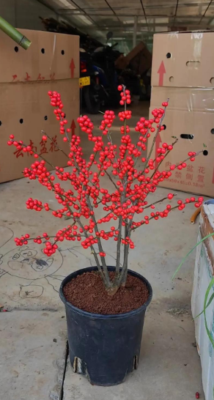 精品货、长势良好
11 | 狐尾天门冬 | 加仑盆，高度25-30cm，冠幅20-25cm | 株 | 20 | 20 | 400 |  |  | 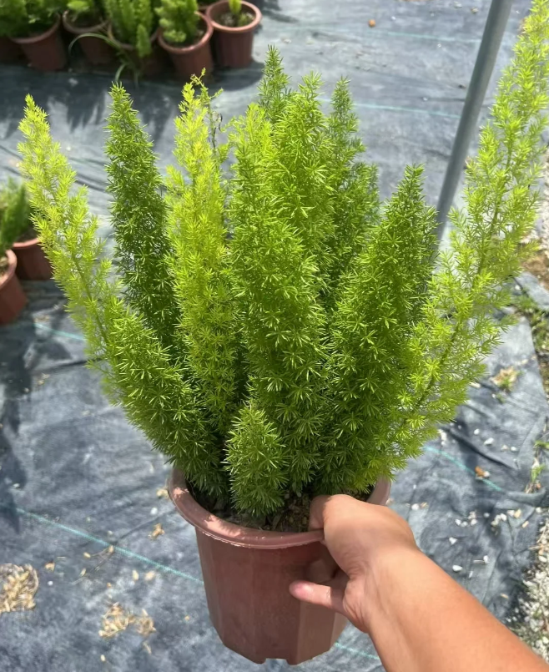 精品货、长势良好
合计 |  |  |  |  | 535560 |  |  |  | (开票税率 %）
备注： 1、以上鲜花均为满杯、中盛花期，开花率达到90％，下货地点为泸州江阳区与龙马潭区多点位送货（蜀泸大道、酒城大道、主干道沿线、江阳南路、忠山隧道、机场路等） 2、鲜花价格均为含税到场（指定地点）综合包干价，含买价、上车费、运费、运输损耗、换车型造成的二次转运费、利润、各种风险费用、税金等全部费用； 3、要求开具的发票为一般纳税人增值税专票（9%税率）或小规模纳税人增值税专用发票（3%税率）或农产品专用发票（免税的增值税普票）；
 |  |  |  |  | 报价单位（公章）：
 |  |  |  |  | 法人或委托代理人及电话：
 |  |  |  |  | 时间： 年 月 日

